画面部品情報
アプリ課題(2025） |  |  | 画面ID | 画面名 |  |  |  | 作成日 | 作成者 | 更新日 | 更新者
 |  |  |  | 料理検索結果 |  |  |  | 2024-12-31 | 福田 | 2025-01-21 | 福田

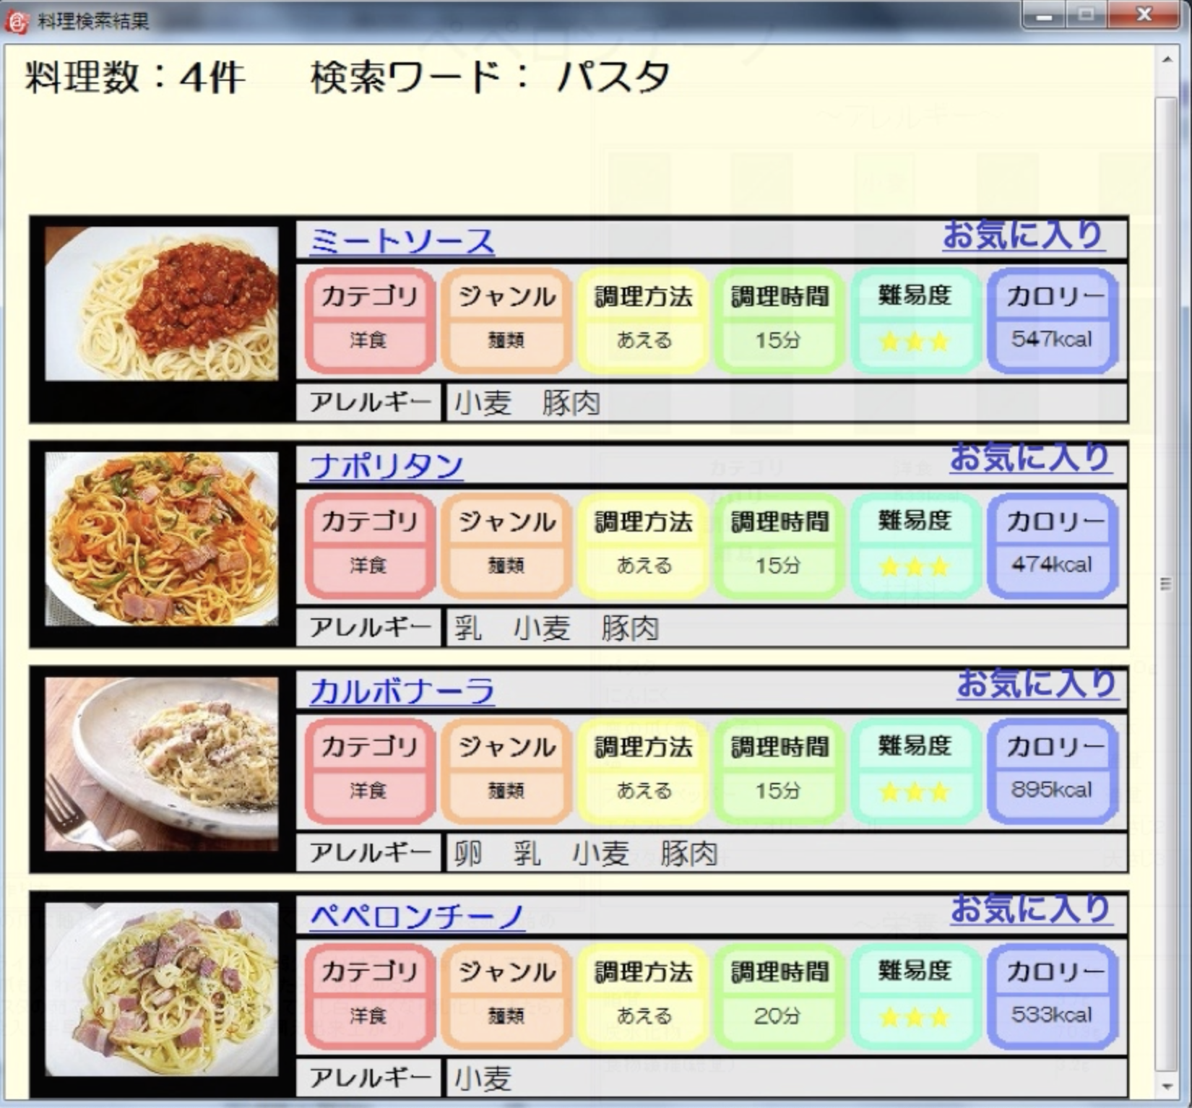
 | 1.【画面イメージ】
 | 【初期表示】 |  |  | 【スマホ版イメージ】
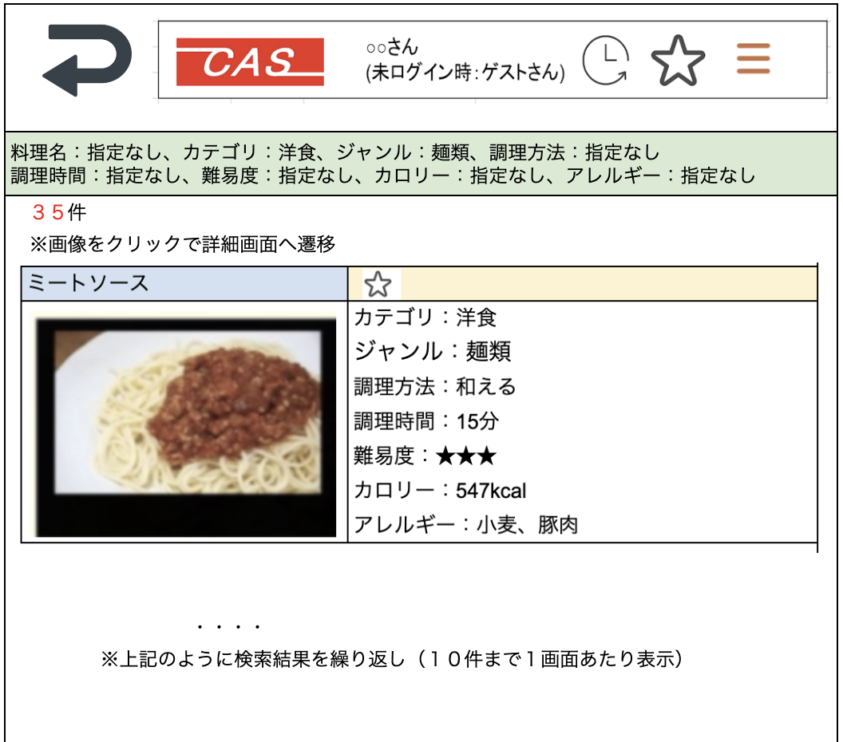

 | 2.【機能概要】
 | 前画面（02_料理検索画面）で指定された条件をもとに料理を検索した結果を表示させる。 検索結果の中で、ユーザが既にお気に入り登録している料理についてはお気に入りマークを★で表示させる。（未ログイン時は星マークを非表示） 料理画像または料理名をクリックすることで次画面（04_レシピ表示画面（HTML)）へ遷移する。 １ページ単位で１０件まで表示し、それ以降はページングで表示させる。

 | 3.【前の画面より受け取ったパラメータ】
 | パラメータ名 | データ型 | 桁数
 | 料理名
 | カテゴリ
 | ジャンル
 | 調理方法
 | 調理時間
 | 難易度
 | カロリー
 | アレルギー

 | 4.【イベント情報】
 | イベント名 | 処理概要
 | 料理詳細リンク | 行単位の料理画像または料理名をクリック時に、料理IDを渡して、「03_料理検索結果」画面を開く。
 | ⭐︎（★）リンクをクリック時 | ログイン状態かつログインユーザが権限ありの時だけ表示される。 クリック時、表示されている料理名の料理IDをお気に入り登録としてDB更新する。 更新後、現在の⭐︎（★）マークとは異なる⭐︎（★）へ更新すること。

 | 5.【フォーム情報】 |  |  |  | 6.【DB情報】
 | 項目名 | 部品 | 備考 |  | 取得元テーブル | 取得列 | データ型 | 桁数 | 備考
 | ヘッダーメニュー | 参照：【画面設計】01_メニュー画面.xlsx

 | （検索条件） |  |  |  | （検索条件）
 | 項目名 | 部品 | 備考 |  | 取得元テーブル | 取得列 | データ型 | 桁数 | 備考
 | 料理名 | ラベル | 前画面（02_料理検索画面）で検索された料理名を表示する。
 | カテゴリ | ラベル | 前画面（02_料理検索画面）で検索されたカテゴリ名を表示する。
 | ジャンル | ラベル | 前画面（02_料理検索画面）で検索されたジャンルを表示する。
 | 調理方法 | ラベル | 前画面（02_料理検索画面）で検索された調理方法を表示する。
 | 調理時間 | ラベル | 前画面（02_料理検索画面）で検索され調理時間表示する。
 | 難易度 | ラベル | 前画面（02_料理検索画面）で検索された難易度を表示する。
 | カロリー | ラベル | 前画面（02_料理検索画面）で検索されたカロリーを表示する。
 | アレルギー | ラベル | 前画面（02_料理検索画面）で検索されアレルギーを表示する。

 | （検索結果）ヘッダー |  |  |  | （検索結果）ヘッダー
 | 項目名 | 部品 | 備考 |  | 取得元テーブル | 取得列 | データ型 | 桁数 | 備考
 | 検索結果数 | ラベル | 検索条件で検索された料理の総件数を検索結果数として、○件と表示する。

 | （検索結果）※料理検索結果分表示する。 |  |  |  | （検索結果）※料理検索結果分表示する。
 | 項目名 | 部品 | 備考 |  | 取得元テーブル | 取得列 | データ型 | 桁数 | 備考
 | 料理名 | リンクボタン | クリック時に料理IDを渡して、次画面（04_レシピ表示画面（HTML)）へ遷移する。
 |  | アイコン | 項目名の画像を使用する。（料理ごとに準備すること）
 |  | リンクボタン | クリック時に料理IDを渡して、次画面（04_レシピ表示画面（HTML)）へ遷移する。
 | ⭐︎ （★を表示しない場合） | リンクボタン | ログインユーザが対象行の料理IDをお気に入り登録していない場合は、表示する。未ログイン時は表示しない。 クリック時、現在行の料理名の料理IDをお気に入り登録としてDB更新する。更新後、★に切り替えること。
 | ★ （⭐︎を表示しない場合） | リンクボタン | ログインユーザが対象行の料理IDをお気に入り登録している場合は、表示する。未ログイン時は表示しない。 クリック時、現在行の料理名の料理IDをお気に入り登録としてDB更新する。更新後、⭐︎に切り替えること。
 | 料理名 | ラベル | 対象行の料理IDに紐づく、料理名を表示する。
 | カテゴリ | ラベル | 対象行の料理IDに紐づく、カテゴリ名を表示する。
 | ジャンル | ラベル | 対象行の料理IDに紐づく、ジャンル名を表示する。
 | 調理方法 | ラベル | 対象行の料理IDに紐づく、調理方法を表示する。
 | 調理時間 | ラベル | 対象行の料理IDに紐づく、調理時間を表示する。
 | 難易度 | ラベル | 対象行の料理IDに紐づく、難易度を表示する。
 | カロリー | ラベル | 対象行の料理IDに紐づく、難易度を表示する。
 | アレルギー | ラベル | 対象行の料理IDに紐づく、アレルギーを表示する。

